F29
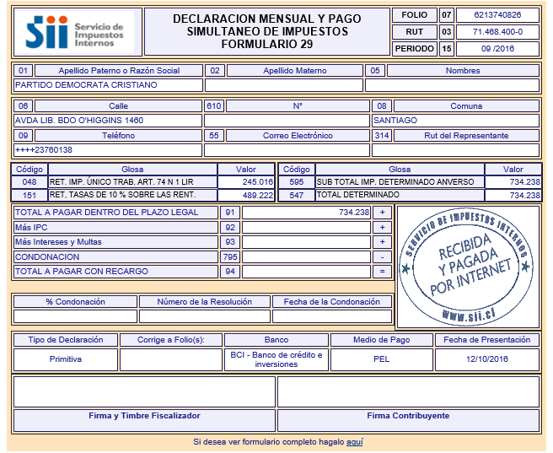
PARTIDO DEMOCRATA CRISTIANO

Impuestos según Análisis

Retenciones Honorarios y Dietas | 489,222
Retenciones Impto. Unico 2º Categ. | 245,016

Total F.29 | 734,238

Cot prev
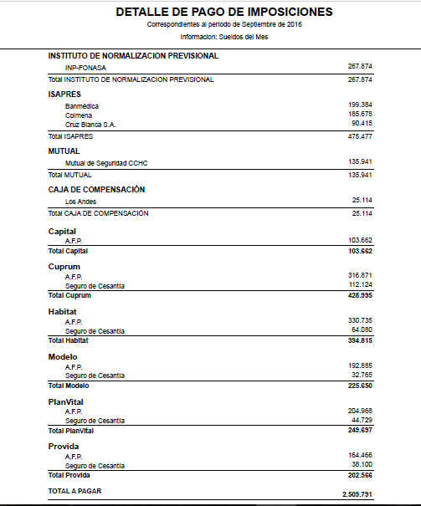
Cotizaciones previsionales según Análisis

2,509,791

LR
